Sheet1
Gaussian_error_CBS | Gaussian_error_DIP | Gaussian_error_Ru | Gaussian_test_CBS | Gaussian_test_DIP | Gaussian_test_Ru | inchikey | smiles | ΔΔG.expt.CBS | ΔΔG.expt.DIP | ΔΔG.expt.Ru | ROMol
0.52004316851 | 0.59094586878 | 0.25116581049 | 1.7982943364 | 0.8536055107 | 1.7560117562 | RIFKADJTWUGDOV-UHFFFAOYSA-N | C1CCCCC1C(=O)C | 1.2782511679 | 0.26265964192 | 1.5048459457 | 
-0.42010925667 | 0.33875561551 | 0.16060328047 | 2.0447824852 | 2.1467965591 | 3.3312399374 | BAYUSCHCCGXLAY-UHFFFAOYSA-N | C(=O)(c1cc(OC)ccc1)C | 2.4648917419 | 1.8080409436 | 3.170636657 | 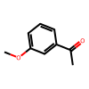
-0.1912111529 | 1.0753705517 | -0.55889140152 | 2.4738090272 | 2.3911734694 | 3.0284365976 | NTPLXRHDUXRPNE-UHFFFAOYSA-N | C(=O)(c1ccc(OC)cc1)C | 2.6650201801 | 1.3158029177 | 3.5873279991 | 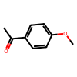
-0.18814955927 | -0.016748924591 | 0.22268162215 | 1.9512599563 | 2.1011791462 | 3.3933182791 | KRIOVPPHQSLHCZ-UHFFFAOYSA-N | c1ccccc1C(=O)CC | 2.1394095156 | 2.1179280708 | 3.170636657 | 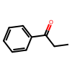
0.1824227826 | -0.17778991083 | 0.20014590638 | 2.3866907636 | 2.0899936376 | 3.3707825633 | KWOLFJPFCHCOCG-UHFFFAOYSA-N | c1ccccc1C(=O)C | 2.204267981 | 2.2677835484 | 3.170636657 | 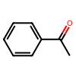
0.11768591849 | -0.032225296732 | -0.89348183221 | 2.1617883726 | 1.49300806 | 2.2771548248 | WYJOVVXUZNRJQY-UHFFFAOYSA-N | C(=O)(C1=CC=CS1)C | 2.0441024541 | 1.5252333568 | 3.170636657 | 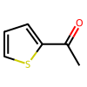
0.088474688704 | -0.29381304856 | 0.34217479106 | 2.3809125171 | 1.9995339561 | 3.0946056301 | XSAYZAUNJMRRIR-UHFFFAOYSA-N | C(=O)(c1cc2ccccc2cc1)C | 2.2924378284 | 2.2933470047 | 2.752430839 | 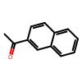
-1.1027675643 | -0.18663505228 | 0 | 1.1432609947 | 1.6214058913 | 0 | PJGSXYOJTGTZAV-UHFFFAOYSA-N | CC(C)(C)C(=O)C | 2.246028559 | 1.8080409436 | 0 | 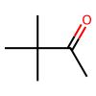
-0.81555879233 | -1.1250480074 | 0 | 1.4979461986 | 1.0117557435 | 0 | QNXSIUBBGPHDDE-UHFFFAOYSA-N | c12ccccc1CCC2(=O) | 2.3135049909 | 2.136803751 | 0 | 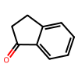
0.79428516231 | 0.30834162736 | 0 | 2.1223432054 | 1.6406228306 | 0 | XHLHPRDBBAGVEG-UHFFFAOYSA-N | c12ccccc1CCCC2(=O) | 1.328058043 | 1.3322812033 | 0 | 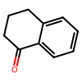
-0.6479792049 | -1.3089028019 | 0 | 1.3315351844 | 0.96030085931 | 0 | CBOPQVXWIKRPKD-UHFFFAOYSA-N | O=C1C(C2=CC=CC=C2)(C3=CC=CC=C3)CCC1 | 1.9795143893 | 2.2692036612 | 0 | 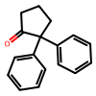
-0.61692536163 | 0.46406201513 | 0 | 1.8479663802 | 2.2721029587 | 0 | QQXJNLYVPPBERR-UHFFFAOYSA-N | c1ccccc1C(=O)CCCCCCCCC | 2.4648917419 | 1.8080409436 | 0 | 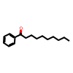
0.37454398937 | 0.32437078626 | 0 | -0.48348701214 | 0.11396214035 | 0 | UPEUQDJSUFHFQP-UHFFFAOYSA-N | c1ccccc1C#CC(=O)C | -0.85803100151 | -0.21040864591 | 0 | 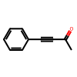
0.22276166004 | -0.14222721241 | 0 | -1.1077982713 | -0.4261809252 | 0 | XAJIQJSLJKBJTP-UHFFFAOYSA-N | O=C(C#CC1=CC=CC=C1)CC | -1.3305599313 | -0.28395371279 | 0 | 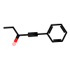
0.09278148509 | -0.93078822509 | 0 | -1.5881555584 | -1.5132851037 | 0 | AOOHPXMHKBITKB-UHFFFAOYSA-N | O=C(C#CC1=CC=CC=C1)C(C)C | -1.6809370434 | -0.58249687857 | 0 | 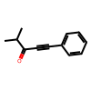
-0.061309651246 | 0.22601210579 | 0 | 1.827150484 | 2.2911916733 | 0 | KTJRGPZVSKWRTJ-UHFFFAOYSA-N | O=C(c1ccccc1)CCCl | 1.8884601352 | 2.0651795675 | 0 | 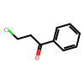
0.016257162854 | 0.31003980484 | 0 | 1.0118420151 | 0.63738876701 | 0 | SYBYTAAJFKOIEJ-UHFFFAOYSA-N | C(=O)(C(C)C)C | 0.9955848522 | 0.32734896218 | 0 | 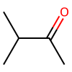
0 | -1.0365263209 | 0.094461520091 | 0 | 1.5758254762 | 2.4256229605 | PIMNFNXBTGPCIL-UHFFFAOYSA-N | Brc1ccccc1C(=O)C | 0 | 2.6123517971 | 2.3311614404 | 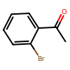
0 | -0.54685686884 | -0.47396589344 | 0 | 0.56556586103 | 2.0325625332 | BWHOZHOGCMHOBV-BQYQJAHWSA-N | c1ccccc1/C=C/C(=O)C | 0 | 1.1124227299 | 2.5065284267 | 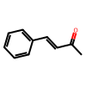
0 | 0.32011551038 | -0.64802514273 | 0 | 2.3852950779 | 2.9393028564 | WYECURVXVYPVAT-UHFFFAOYSA-N | c1cc(Br)ccc1C(=O)C | 0 | 2.0651795675 | 3.5873279991 | 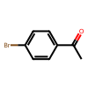
0 | 0.23724059381 | 0.3035063248 | 0 | 0.057981991167 | -2.2030221019 | VMHYWKBKHMYRNF-UHFFFAOYSA-N | C(=O)(c1c(Cl)cccc1)c2ccccc2 | 0 | -0.17925860264 | -2.5065284267 | 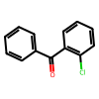
0 | 0.18708334677 | 0.89857155263 | 0 | -0.15411909844 | -2.2720651043 | DWFDQVMFSLLMPE-UHFFFAOYSA-N | C(=O)(c1c(F)cccc1)c2ccccc2 | 0 | -0.34120244521 | -3.170636657 | 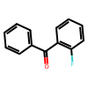
0 | 0.13317686406 | 0.32183600686 | 0 | 0.13317686406 | -1.6648820692 | CKGKXGQVRVAKEA-UHFFFAOYSA-N | C(=O)(c1c(C)cccc1)c2ccccc2 | 0 | 0 | -1.9867180761 | 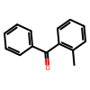
0 | -0.13087457091 | -0.42176510509 | 0 | 1.3222649541 | 2.7488715519 | BSMGLVDZZMBWQB-UHFFFAOYSA-N | c1ccccc1C(=O)C(C)C | 0 | 1.453139525 | 3.170636657 | 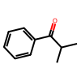
0.62114466466 | 0 | 1.0380806364 | 2.727960917 | 0 | 3.5446090631 | ZDPAWHACYDRYIW-UHFFFAOYSA-N | C(=O)(c1ccc(F)cc1)C | 2.1068162523 | 0 | 2.5065284267 | 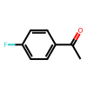
0.17199081612 | 0 | 0.69748134285 | 2.2195519884 | 0 | 2.6011038067 | DWPLEOPKBWNPQV-UHFFFAOYSA-N | C(=O)(c1c(OC)cccc1)C | 2.0475611723 | 0 | 1.9036224638 | 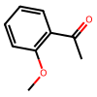
-0.10565519382 | 0 | -0.46102980664 | 2.1867826346 | 0 | 3.1262981925 | JYAQYXOVOHJRCS-UHFFFAOYSA-N | C(=O)(c1cc(Br)ccc1)C | 2.2924378284 | 0 | 3.5873279991 | 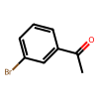
1.0342781177 | 0 | -0.38763799492 | 2.8361852099 | 0 | 2.782998662 | YXWWHNCQZBVZPV-UHFFFAOYSA-N | C(=O)(c1c(C)cccc1)C | 1.8019070922 | 0 | 3.170636657 | 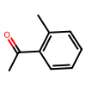
0.37396304234 | 0 | 0.17526332402 | 2.4007719054 | 0 | 2.9276941631 | GNKZMNRKLCTJAY-UHFFFAOYSA-N | C(=O)(c1ccc(C)cc1)C | 2.0268088631 | 0 | 2.752430839 | 